关系图
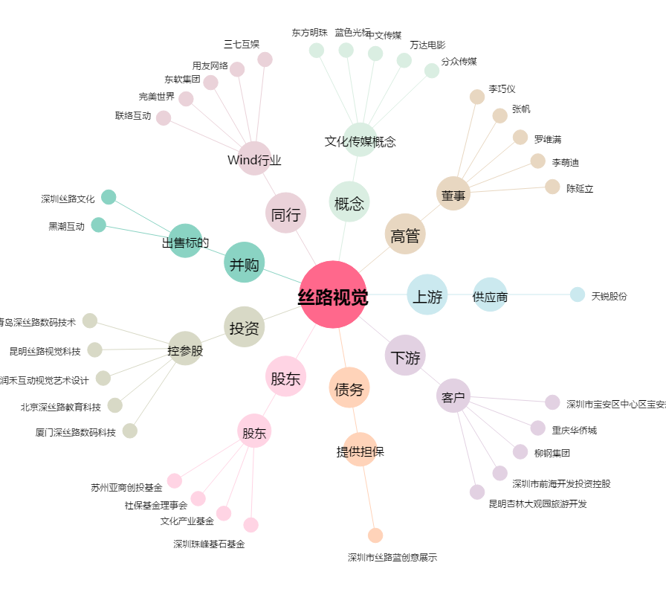
丝路视觉[300556.SZ] - 关系概览图

